샘플작업지시서
브랜드 | 샘플 작업 지시서 | 결 재 | 담당 | 실장 | 사장
품명
시즌
샘플 의뢰일
샘플 납기일

DESIGN |  | 샘플 사이즈 - 단면 사이즈 |  |  | SIZE SPEC
 |  |  |  |  |  | 30 | 32 | 34 | 36 | 편차
 |  | A | 허리 |  |  |  | 43
 |  | B | 허리폭 |  |  |  | 52
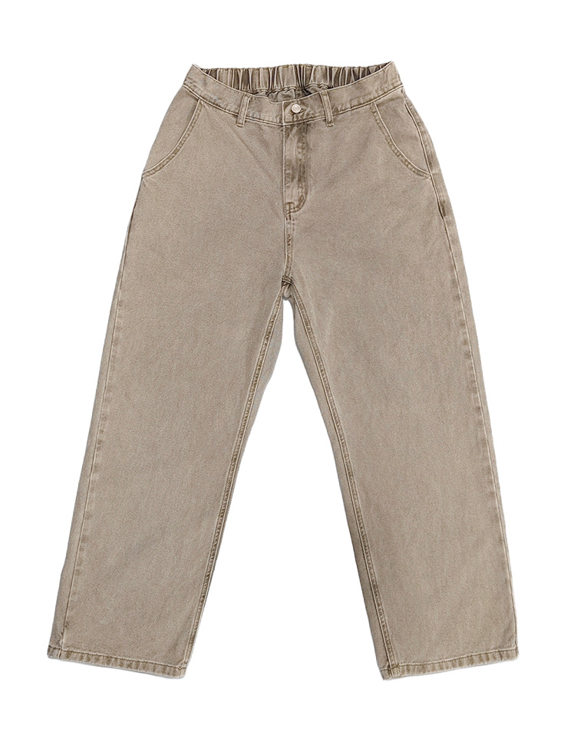
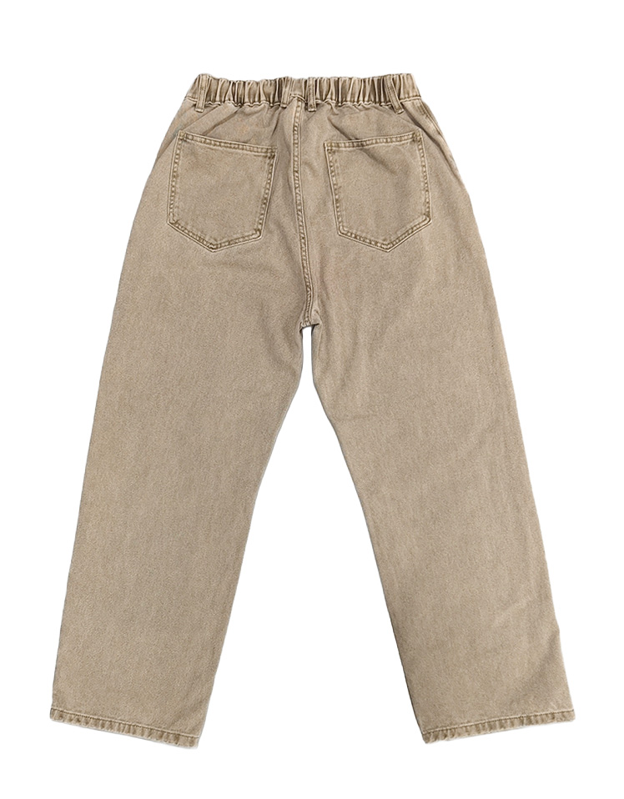
 |  | C | 엉덩이(앞밑위 제일 밑에서 위로 7cm 지점) |  |  |  | 40
 |  | D | 허벅지 |  |  |  | 22
 |  | E | 무릎(앞밑위 제일 밑에서 아래로 ?cm 지점) |  |  |  | 22
 |  | F | 밑단 |  |  |  | 38
 |  | G | 앞밑위 |  |  |  | 45
 |  | H | 뒷밑위 |  |  |  | 90
 |  | I | 인심 |  |  |  | 110
 |  | J | 총길이
 |  | K | 댕고길이
 |  | L | 댕고폭
 |  | M
 |  | N
 |  | O
 |  | P
 |  | Q
 |  | R
 |  | S
 |  | T
COMMENTS |  | SUB. MATERIALS
 |  | TRIM |  | STANDARD |  |  |  | Q'NTY | REMARK

 |  | 워싱
 |  | 지퍼
 |  | 봉재실 색상
 |  | 메인라벨
 |  | 세탁택

QC작업지시서
`
BRAND |  | Q.C WORK SHEET |  | 결 재
VENDOR
SEASON
S/N0.
Q'NTY |  | ITEM |  | 납품가
C/O |  | FABRIC |  | 판매가
IN DC |  | 발주일 | F.O.B | 상품MG
DESIGN |  |  |  | MEASUREMENT POINT |  |  | SIZE SPEC
 |  |  |  |  |  |  |  | 32 | 샘플
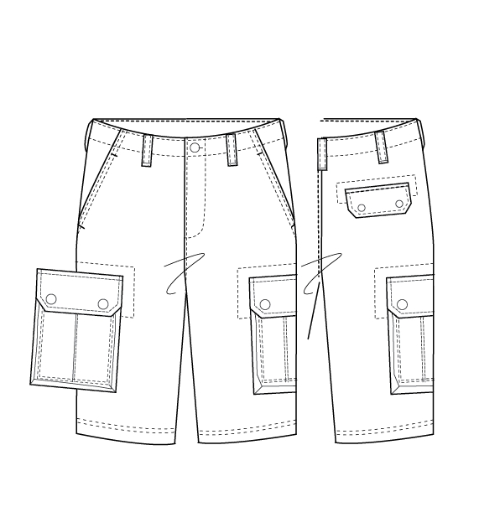
 |  |  |  | A | waist(rounded) |  |  | 86 | 85
 |  |  |  | B | waistband height |  |  | 3.8 | 3.5
 |  |  |  | C | hip (M:10cm above from crotch, W: 7cm above from crotch ) |  |  | 108 | 107
 |  |  |  | D | thigh(1" below from croch) |  |  | 69 | 65
 |  |  |  | E | knee（32cm from croch）
 |  |  |  | F | bottom |  |  | 59 | 59
 |  |  |  | G | front rise (incl. waistband) |  |  | 28 | 28
 |  |  |  | H | back rise (incl. waistband) |  |  | 40 | 40
 |  |  |  | I | zip fly length*width
 |  |  |  | J | inseam |  |  | 31 | 31.5
 |  |  |  | K | front pocket height*width
 |  |  |  | L | belt loop length*width
 |  |  |  | M | yoke height at c.b.* yoke height at s.b.
 |  |  |  | N | back pocket width at top * height at center
 |  |  |  | O | back pocket placement from c.b. at top
 |  |  |  | P | zip length
 |  |  |  | Q
 |  |  |  | R
 |  |  |  | S
 |  |  |  | T
COMMENTS |  |  |  | SUB. MATERIALS
 | 수정 사항 꼼꼼히 기록할 것 |  |  | TRIM |  | STANDARD |  |  | Q'NTY | REMARK
 | 사진 찍어서 어느 부분이 문제인 지 작업도 필요
 |  |  |  | BUTTON
 |  |  |  | ZIPPER
 |  |  |  | POLY BAG
 |  |  |  | MAIN LABEL
 |  |  |  | CONTENTS LABEL
 |  |  |  | MAIN TAG
 |  |  |  | PRICE TAG
 |  |  |  | SWATCH

